Worksheet
GRAFICOS AEREOS

ZIMMER, S.A. DE C.V.
2019-12-01 - 2019-12-31
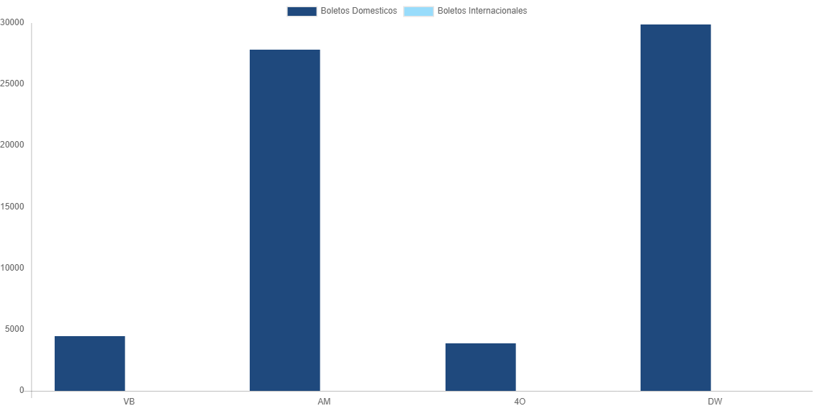

AEROLINEA | CANT | TARIFA/Pesos | %Part
AEROENLACES NACIONALES, S.A. DE C.V. | 4 | 4,474 | 6.77%
AEROMEXICO | 9 | 27,849 | 42.16%
INTERJET - ABC AEROLINEAS,S.A. DE C.V. | 1 | 3,880 | 5.87%
LINK CONEXION AEREA, S.A. DE C.V. | 10 | 29,857 | 45.20%
Total BOLETOS DOMESTICOS | 24 | 66,059 | 100.00%

Total BOLETOS INTERNACIONALES | 0 | 0 | 0.00%
Total general | 24 | 66,059 | 100%
El consumo es la tarifa antes de impuestos de iva y tua.
El consumo es de tarifa de servicios de vuelos.(No cargos por cambios y revisados)
Cantidades en Pesos Mexicanos

